상품제안서
핸드 캐리어 파우치 | 상품코드: F25282

 |  |  |  |  |  |  | 02-412-0044 | www.easy1.co.kr
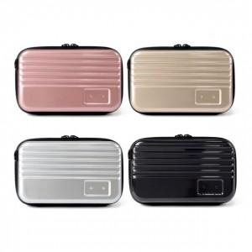

【상세/제작정보】

【인쇄/포장옵션】 | 레이저, 에폭시 / opp,선물용 종이케이스

【공급단가】 | 수량 | 100~ | 300~ | 500~ | 1,000~ | 3,000~
*VAT별도 | 단가 | 5,900원 | 5,810원 | 5,670원 | 5,530원 | 5,430원

【상품 URL】 | http://www.easy1.co.kr/src/goods_detail.php?gdno=25282

